Tope tarifario propuesto
 |  | Revisión de las condiciones de compartición de infraestructuras y redes de otros servicios en la prestación de servicios de telecomunicaciones bajo un esquema de costos eficientes

 | ESTIMACIÓN DE LA TARIFA ANUAL DE COMPARTICIÓN MÁXIMA

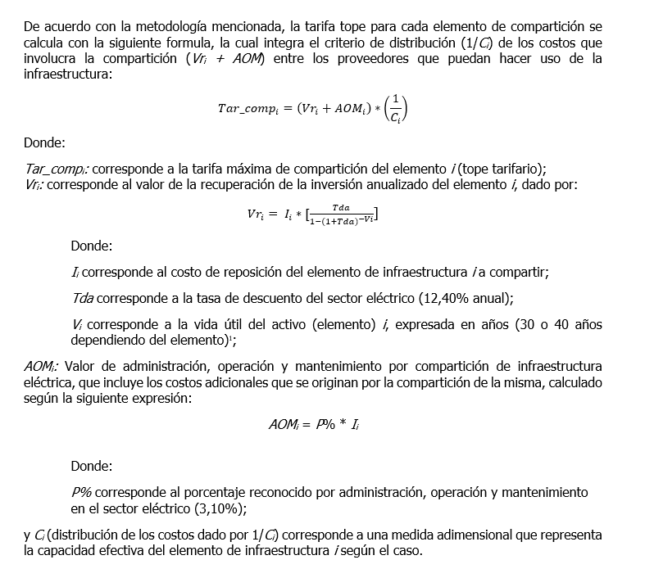
 | Parámetros | Tda | 12.40% | Tasa de descuento sector energía eléctrica
 |  | Vi | 30 | Vida útil elementos de nivel de tensión 1, 2 y 3
 |  | Vi | 40 | Vida útil elementos de nivel de tensión 4 y STN
 |  | P% | 3.10% | Porcentaje sobre Ii para la estimación del AOM
 |  | C |  | Medida adimensional que representa la capacidad efectiva del elemento según el caso

 | Elemento | Nivel de tensión | Altura (m) | Material | Ii* | Vri | AOM | C | Tar_comp_tope
1 | Postes niveles de tensión 1, 2 y 3 | 1 | 8 | concreto | $711,524 | $ 90,957 | $22,057 | 5 | $22,603
2 |  | 1 | 10 | concreto | $875,992 | $ 111,982 | $27,156 | 6 | $23,190
3 |  | 1 | 12 | concreto | $1,111,070 | $ 142,033 | $34,443 | 6 | $29,413
4 |  | 1 | 8 | fibra | $1,370,909 | $ 175,249 | $42,498 | 5 | $43,549
5 |  | 1 | 10 | fibra | $2,042,039 | $ 261,042 | $63,303 | 6 | $54,058
6 |  | 1 | 12 | fibra | $2,288,111 | $ 292,498 | $70,931 | 6 | $60,572
7 |  | 1 | 8 | madera | $780,392 | $ 99,761 | $24,192 | 5 | $24,791
8 |  | 1 | 10 | madera | $937,459 | $ 119,839 | $29,061 | 6 | $24,817
9 |  | 1 | 12 | madera | $1,039,846 | $ 132,928 | $32,235 | 6 | $27,527
10 |  | 1 | 8 | metalico | $960,971 | $ 122,845 | $29,790 | 5 | $30,527
11 |  | 1 | 10 | metalico | $1,306,848 | $ 167,060 | $40,512 | 6 | $34,595
12 |  | 1 | 12 | metalico | $1,853,400 | $ 236,928 | $57,455 | 6 | $49,064
13 |  | 2 | 12 | concreto | $3,737,245 | $ 477,747 | $115,855 | 6 | $98,934
14 |  | 2 | 12 | fibra | $5,985,689 | $ 765,175 | $185,556 | 6 | $158,455
15 |  | 2 | 12 | metalico | $4,540,341 | $ 580,410 | $140,751 | 6 | $120,193
16 |  | 3 | 14 | concreto | $4,553,682 | $ 582,116 | $141,164 | 6 | $120,547
17 |  | 3 | 14 | fibra | $13,908,797 | $ 1,778,018 | $431,173 | 6 | $368,198
18 |  | 3 | 14 | metalico | $4,997,124 | $ 638,803 | $154,911 | 6 | $132,286

1 | Postes y torres en el nivel de tensión 4 y STN** | 4 | N/A | Poste metálico | $ 96,862,736 | $ 12,123,957 | $3,002,745 | 10 | $1,512,670
2 |  | 4 | N/A | Torre metálica | $ 105,251,268 | $ 13,173,919 | $3,262,789 | 10 | $1,643,671
3 |  | STN | N/A | Poste concreto | $ 54,826,073 | $ 6,862,380 | $1,699,608 | 5 | $1,712,398
4 |  | STN | N/A | Poste metalico | $ 99,815,587 | $ 12,493,554 | $3,094,283 | 10 | $1,558,784
5 |  | STN | N/A | Torre metalica | $ 124,633,776 | $ 15,599,957 | $3,863,647 | 10 | $1,946,360
1 | Ductos | 1 | Canalización con 1 ducto |  | $ 127,827 | $16,341 | $3,963 | 6 | $3,384
2 |  | 1 | Canalización con 2 ductos |  | $ 127,827 | $16,341 | $3,963 | 12 | $1,692

 | *Valores actualizados a 2018 utilizando el Índice de Precios al Producto - Oferta Interna publicados por el DANE
 | **Elementos de doble circuito: C = 10, con excepción del poste de concreto que soporta una red de circuito sencillo: C = 5

